상품제안서
소울 양식기 커트러리 2인 7P | 상품코드: S42975

 |  |  |  |  |  |  | 02-713-8555 | www.synergygift.co.kr
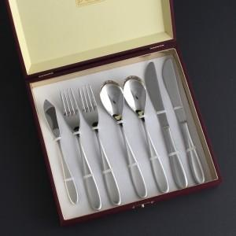

【상세/제작정보】

【인쇄/포장옵션】 | [양식기] 레이저, [케이스] 케이스외부, [케이스] 케이스내부 / 포장지포장

【공급단가】 | 수량 | 20~ | 50~ | 100~ | 300~ | 500~
*VAT별도 | 단가 | 29,210원 | 27,370원 | 26,680원 | 25,760원 | 25,300원

【상품 URL】 | https://www.synergygift.co.kr:443/src/goods_detail.php?gdno=42975

